Rapport info
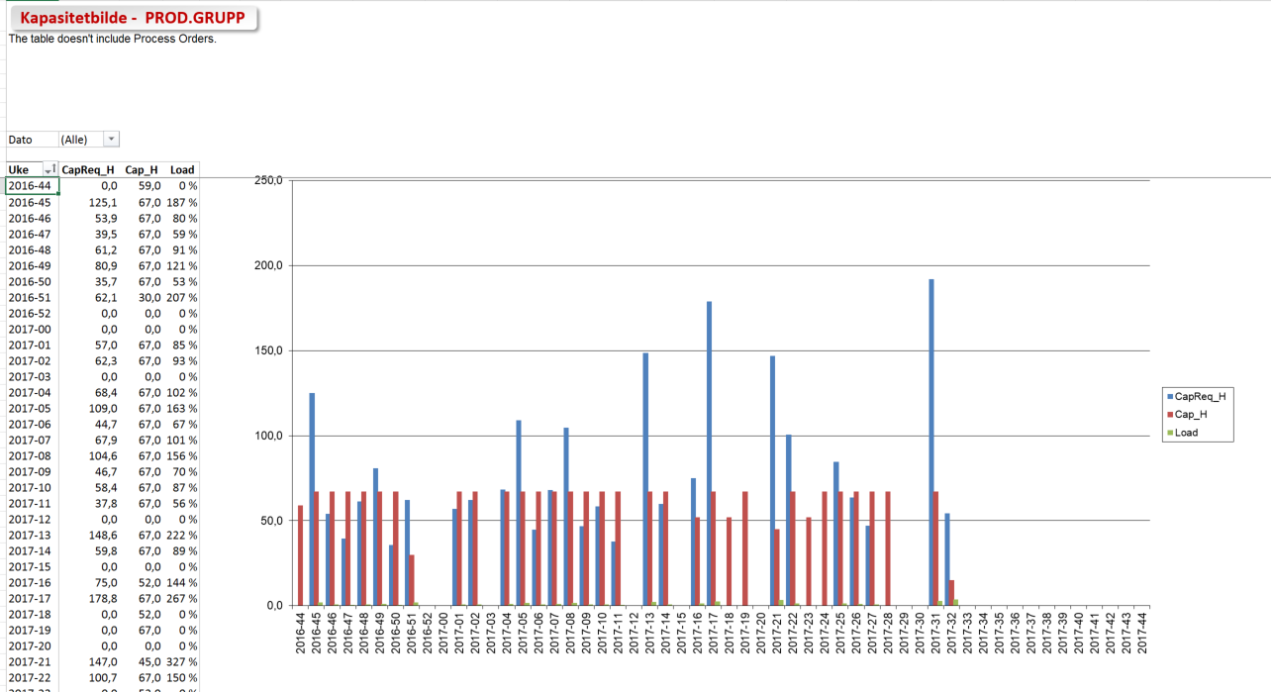

Kapasitetbilde pr. ressurs

 | Trykk F10 for å vise utvalgsbilde

Rapporten Inneholder |  | Rapporter Statistikker
- Lister alle materialer fra aktuelt arbeidssted med kreerte planordre (ikke prosess-/produksjonsordre)
fra i dag og ca 1 år fremover.
- Leser arbeidsstedet tilgjengelige kapasitet ihht til aktuell periode.

- Rekalkulerer prosess-/produksjonsordre start tidspunkt for å unngå ordre overlap.

I utvalgsbilde angis fabrikk, arbeidsstasjonsgruppe definert i SAP og arbeidsstasjon(er) - eksempel Arna og Idun
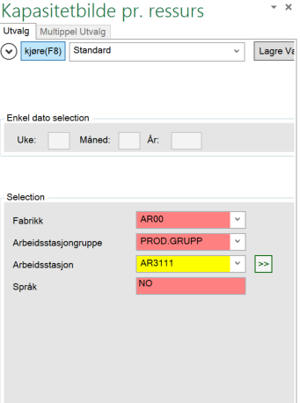

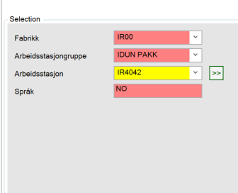

Ordrer - folder viser oversikt alle planordre (ikke prosess-/produksjonsordre) pr uke pr vare
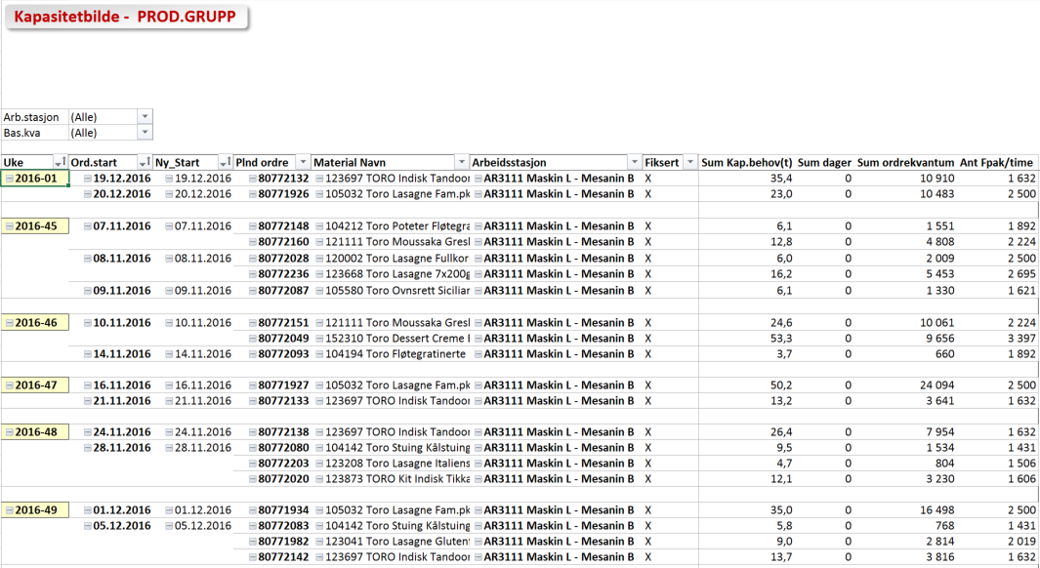

Uke_Kva - folderen viser kapasitetsbehov pr maskin pr uke med total behov i STK og antall Fpak / time

Uke_Load - folderen viser kapasitetsbehov og tilgjengelig kapasitet pr uke. Load angir % vis over underdekning

Ordrer
Kapasitetbilde -

Arb.stasjon | (All)
Bas.kva | (All)

Uke | Ord.start | Ny_Start | Plnd ordre | Material Navn | Arbeidsstasjon | Fiksert | Sum Kap.behov(t) | Sum dager | Sum ordrekvantum | Ant Fpak/time
2015-16 | 17.04.2015 | 17.04.2015 | 0 | 1549 Picnic 1/3p 280x325g | FR6115 CT 3208 Blandekvern | X | 1.4 | 0 | 101,799 | 1

2015-18 | 30.04.2015 | 30.04.2015 | 0 | 1549 Picnic 1/3p 280x325g | FR6115 CT 3208 Blandekvern | X | 1.2 | 0 | 14,566 | 1

Grand Total |  |  |  |  |  |  | 2.6 | 0 | 116,365 | 2

Uke_Kva
Kapasitetbilde -

Material Navn | (All)
Ind. | (All)
Plnd ordre | (All)

 | Uke | Data
 | 2015-16 |  | 2015-18
Arbeidsstasjon | Ord.kva | Ant FPak/time | Ord.kva | Ant FPak/time
FR6115 CT 3208 Blandekvern | 101,799 | 1 | 14,566 | 1
Grand Total | 101,799 | 1 | 14,566 | 1

Uke_Load
Kapasitetbilde -
The table doesn't include Process Orders.

Dato | (All)

Uke | Kapbehov | Tilgj.kap. | Load
2015-19 | 0.0 | 0.0 | 0 %
2015-20 | 0.0 | 0.0 | 0 %
2015-21 | 0.0 | 0.0 | 0 %
2015-22 | 0.0 | 0.0 | 0 %
2015-23 | 0.0 | 0.0 | 0 %
2015-24 | 0.0 | 0.0 | 0 %
2015-25 | 0.0 | 0.0 | 0 %
2015-26 | 0.0 | 0.0 | 0 %
2015-27 | 0.0 | 0.0 | 0 %
2015-28 | 0.0 | 0.0 | 0 %
2015-29 | 0.0 | 0.0 | 0 %
2015-30 | 0.0 | 0.0 | 0 %
2015-31 | 0.0 | 0.0 | 0 %
2015-32 | 0.0 | 0.0 | 0 %
2015-33 | 0.0 | 0.0 | 0 %
2015-34 | 0.0 | 0.0 | 0 %
2015-35 | 0.0 | 0.0 | 0 %
2015-36 | 0.0 | 0.0 | 0 %
2015-37 | 0.0 | 0.0 | 0 %
2015-38 | 0.0 | 0.0 | 0 %
2015-39 | 0.0 | 0.0 | 0 %
2015-40 | 0.0 | 0.0 | 0 %
2015-41 | 0.0 | 0.0 | 0 %
2015-42 | 0.0 | 0.0 | 0 %
2015-43 | 0.0 | 0.0 | 0 %
2015-44 | 0.0 | 0.0 | 0 %
2015-45 | 0.0 | 0.0 | 0 %
2015-46 | 0.0 | 0.0 | 0 %
2015-47 | 0.0 | 0.0 | 0 %
2015-48 | 0.0 | 0.0 | 0 %
2015-49 | 0.0 | 0.0 | 0 %
2015-50 | 0.0 | 0.0 | 0 %
2015-51 | 0.0 | 0.0 | 0 %
2015-52 | 0.0 | 0.0 | 0 %
2015-53 | 0.0 | 0.0 | 0 %
2016-00 | 0.0 | 0.0 | 0 %
2016-01 | 0.0 | 0.0 | 0 %
2016-02 | 0.0 | 0.0 | 0 %
2016-03 | 0.0 | 0.0 | 0 %
2016-04 | 0.0 | 0.0 | 0 %
2016-05 | 0.0 | 0.0 | 0 %
2016-06 | 0.0 | 0.0 | 0 %
2016-07 | 0.0 | 0.0 | 0 %
2016-08 | 0.0 | 0.0 | 0 %
2016-09 | 0.0 | 0.0 | 0 %
2016-10 | 0.0 | 0.0 | 0 %
2016-11 | 0.0 | 0.0 | 0 %
2016-12 | 0.0 | 0.0 | 0 %
2016-13 | 0.0 | 0.0 | 0 %
2016-14 | 0.0 | 0.0 | 0 %
2016-15 | 0.0 | 0.0 | 0 %
2016-16 | 0.0 | 0.0 | 0 %
2016-17 | 0.0 | 0.0 | 0 %
2016-18 | 0.0 | 0.0 | 0 %
Grand Total | 0.0 | 0.0 | 0 %

Gantt
Kapasitetbilde -
The column width represent the daily available capacity.
Green boxes are the levelled planned orders, deep red are fixed orders and light red are standard planned orders.
SAP orders always starts at time 00:00, therefor levelled orders can start later than the SAP order.

